Sheet1
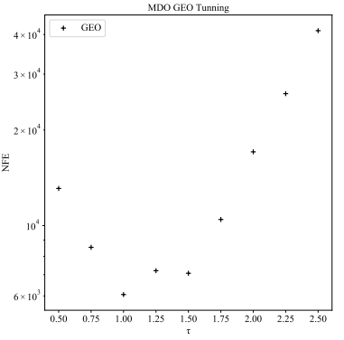
============================================================================
Função: SPACECRAFT
============================================================================
100 EXECUÇÕES |  |  |  | 50 EXECUÇÕES
0.5 | 10900 | 196.94943319 | 10700 | 0.5 | 10077 | 196.94943319
0.75 | 6853 | 196.94943319 | 8500 | 0.75 | 6847 | 196.94943319
1 | 5530 | 196.94943319 | 6100 | 1 | 5918 | 196.94943319
1.25 | 5218 | 196.94943319 | 7100 | 1.25 | 4513 | 196.94943319
1.5 | 6732 | 196.94943319 | 7000 | 1.5 | 6548 | 196.94943319
1.75 | 7470 | 196.94943319 | 10100 | 1.75 | 7508 | 196.94943319
2 | 9270 | 196.94943319 | 11500 | 2 | 8703 | 196.94943319
2.25 | 17051 | 196.94998511 | 26000 | 2.25 | 13040 | 196.94943319
2.5 | 21470 | 196.95379974 | 40000 | 2.5 | 30408 | 196.9494945

